lab_3-2
Управление информацией. Форматирование.
Скопируйте лист lab_3-2 в Лаб_раб18 ФИ гр и выполните задание в поле "работайте здесь":

2. Создайте таблицу по образцу
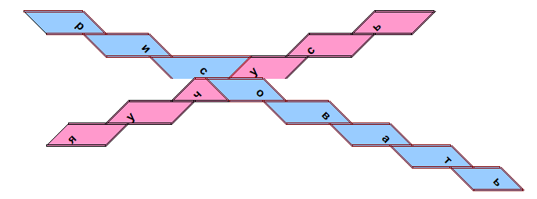

Работайте здесь:

 | р |  |  |  |  | ь
 |  | и |  |  | с
 |  |  | с | у
 |  |  | ч | о
 |  | у |  |  | в
 | я |  |  |  |  | а
 |  |  |  |  |  |  | т
 |  |  |  |  |  |  |  | ь

3. Дополнительное задание: создайте такую же картинку
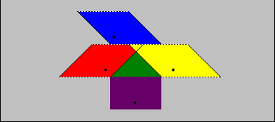

Работайте здесь:

 |  |  | ¨
 |  | ¨ |  | ¨
 |  |  | ¨

4. Сохраните изменения

5. Создайте любой рисунок п поле ниже:

 |  |  |  | а
 |  |  | н |  | л
 |  | а |  |  |  | и
 |  |  | к |  | т
 |  |  |  | и

